Sheet1
泰盛广场春节档期美陈活动物料清单
序号 | 项目名称 | 项目明细 | 尺寸 | 单位 | 数量 | 单价 | 总价 | 备注 | 备注
一、泰盛广场春节档期美陈
1 | 梅花拱门 | 牛角拱门，底座尺寸40*60cm，2.6m-2.8m高，2个，整体喷树干棕漆，铁艺材质，真树枝基底，eva花艺包装正反面+灯串 （eva花艺30cm、60cm、80cm由下到上均匀分布，每个架子不少于18个+梅花仿真枝子点缀（饱满）+实木枝） 可添加竹皮围绕点缀 底部及整体空隙需有小型烟花点缀 | 40*60cm 2.6-2.8m高 | 组 | 3 |  |  | 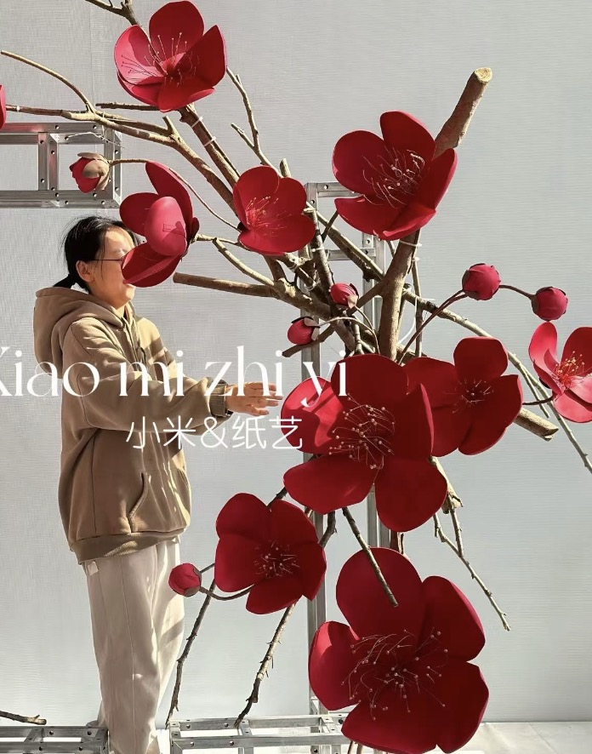 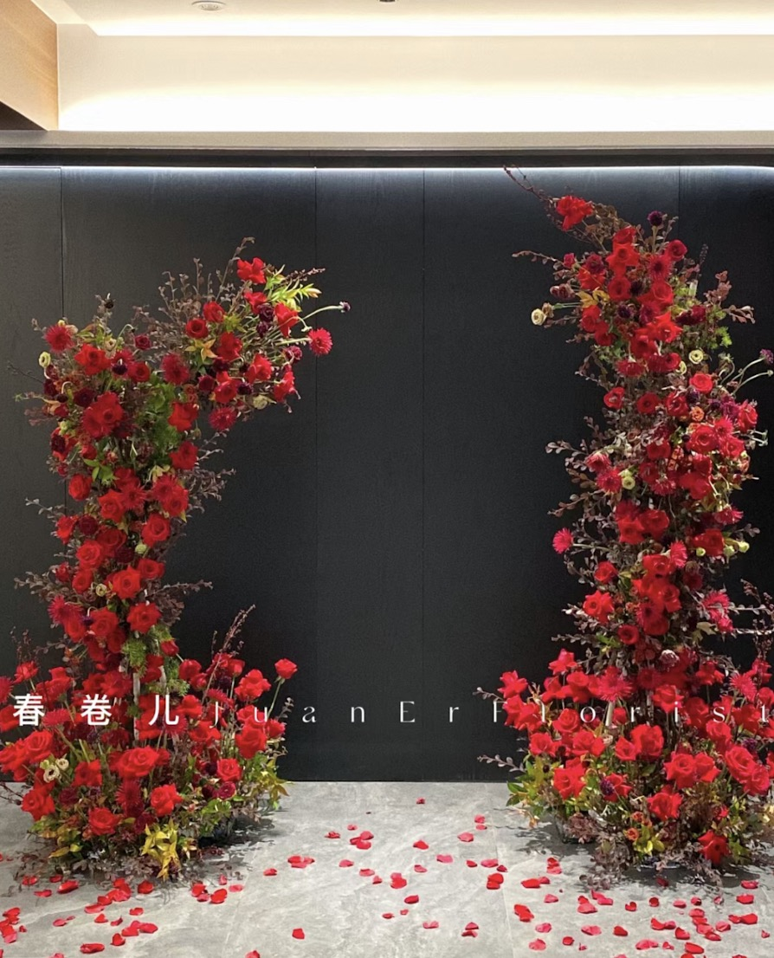 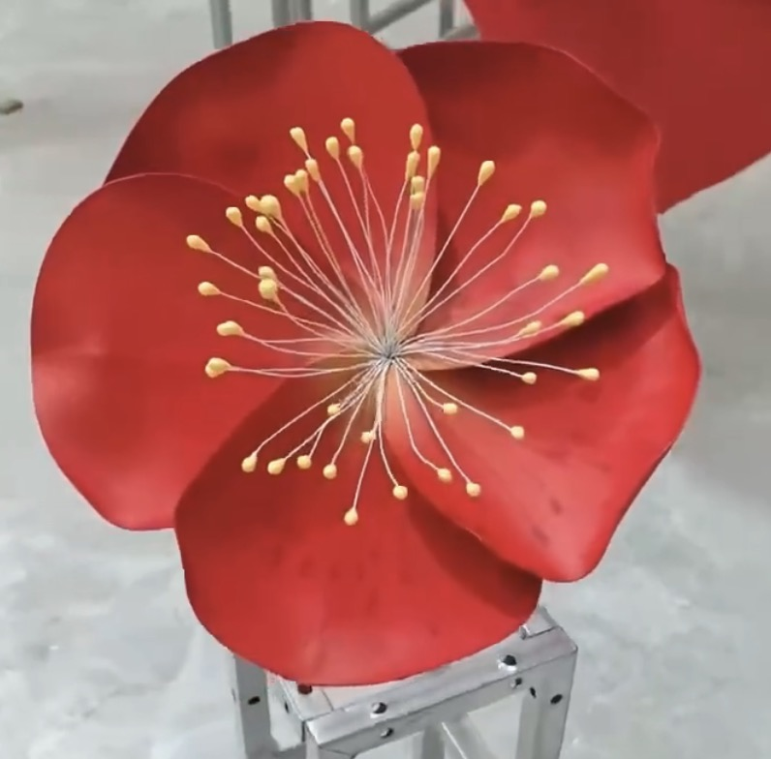 | 所有物料招标需带样品
2 | 梅花树 | 仿真梅花树，高密度，高度4米，含灯串 鱼线垂吊布艺灯笼（亮灯）/每棵树至少7个不同大小的 | 4m | 棵 | 3 |  |  | 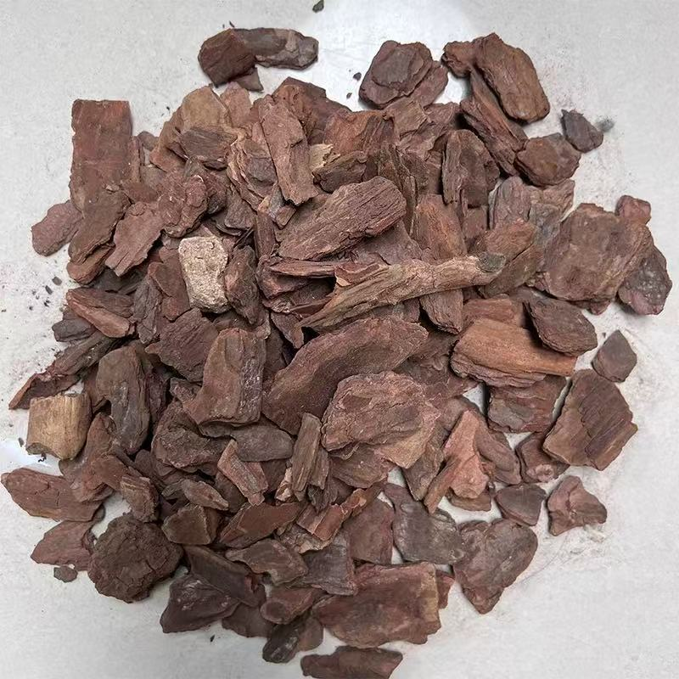 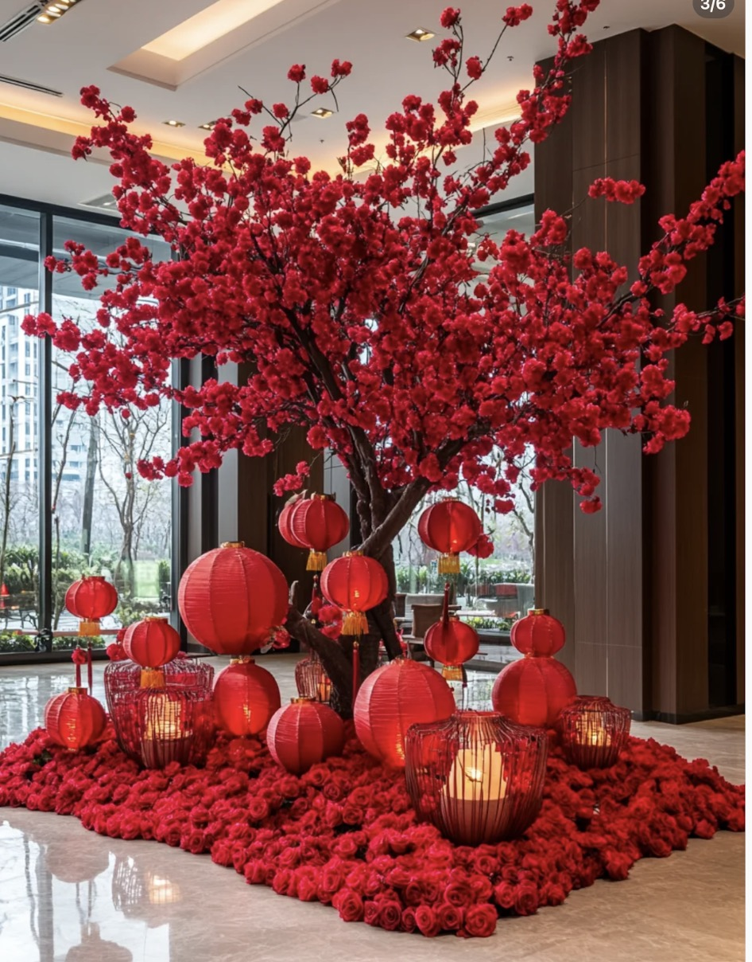
3 |  | 底座装饰，仿真树皮造景，需固定粘在底部 | / | 组 |  |  |  |  |  |  | 72
4 | 烟花美陈装置 | 底座雷亚架/钢管，井字型搭建，间隔1米 底座尺寸5*5，高度80 竖管8根，高度5米4米3米2米，各2根 |  | 组 | 1 |  |  | 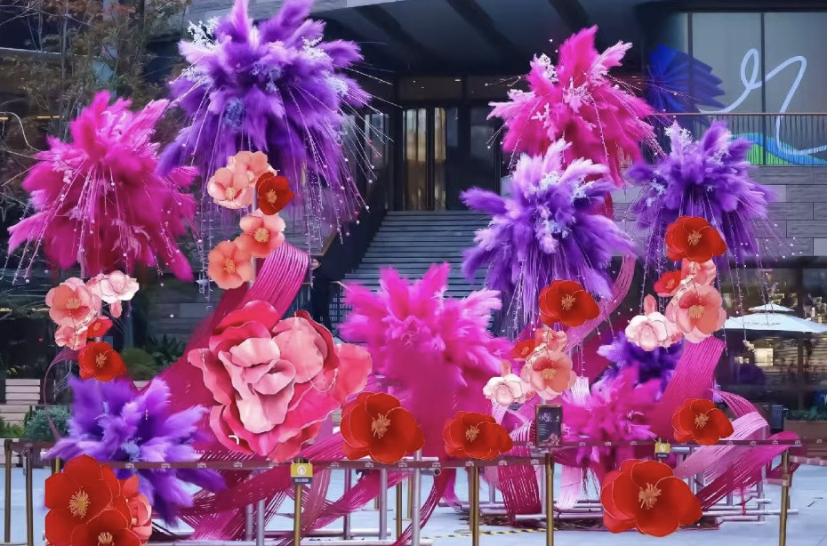 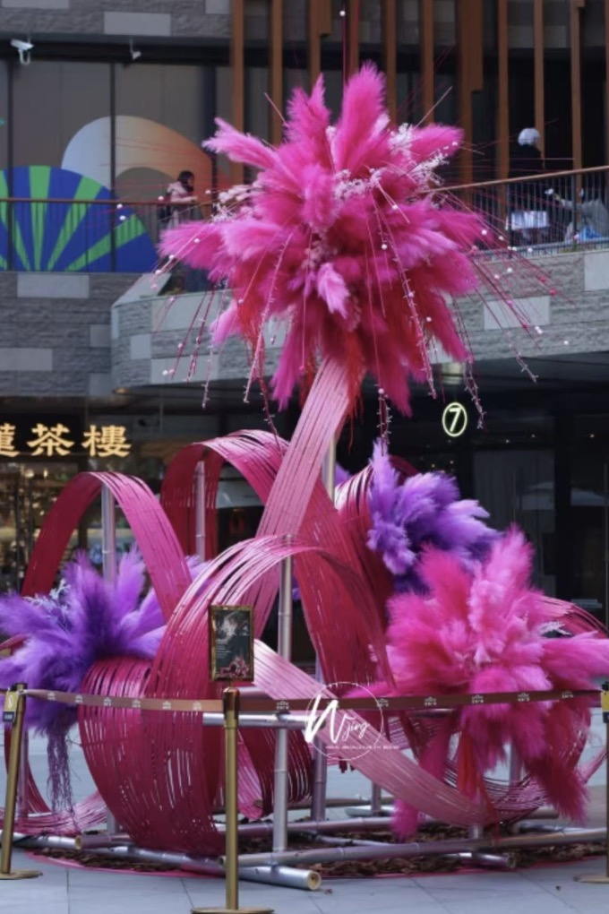
5 |  | 高空烟花花艺尺寸1.8m-1.2m，8个 每个烟花花艺带烟花灯带 下半部分整体使用竹皮点缀 （红紫撞色，蓬松爆炸感） |  | 组 | 1
6 | 巨型花朵打卡点 | 巨型花束，eva材质，珍珠珠串 直径3m，地面花艺装束（需固定） 背部桁架+木工板支撑 （红色系需要三朵） |  | 组 | 1 |  |  | 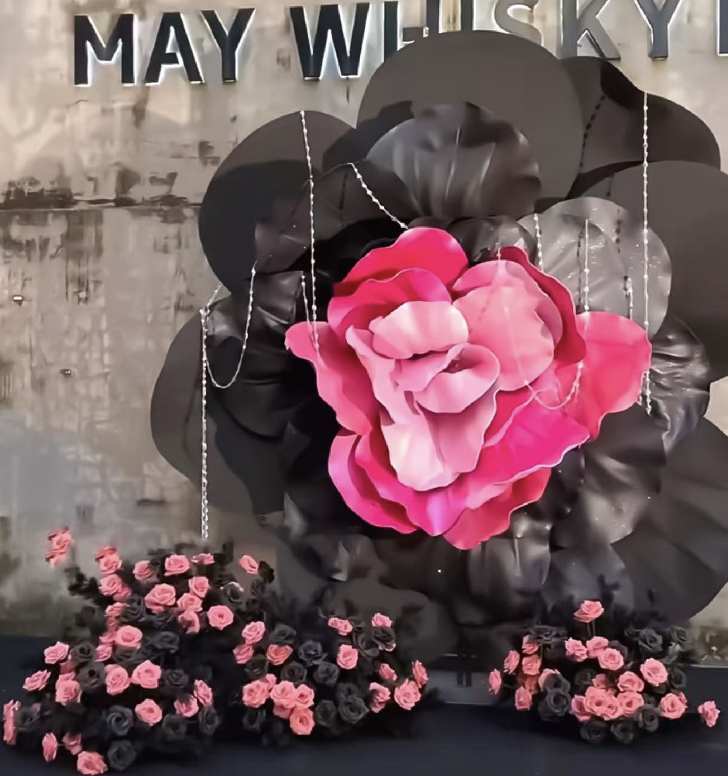 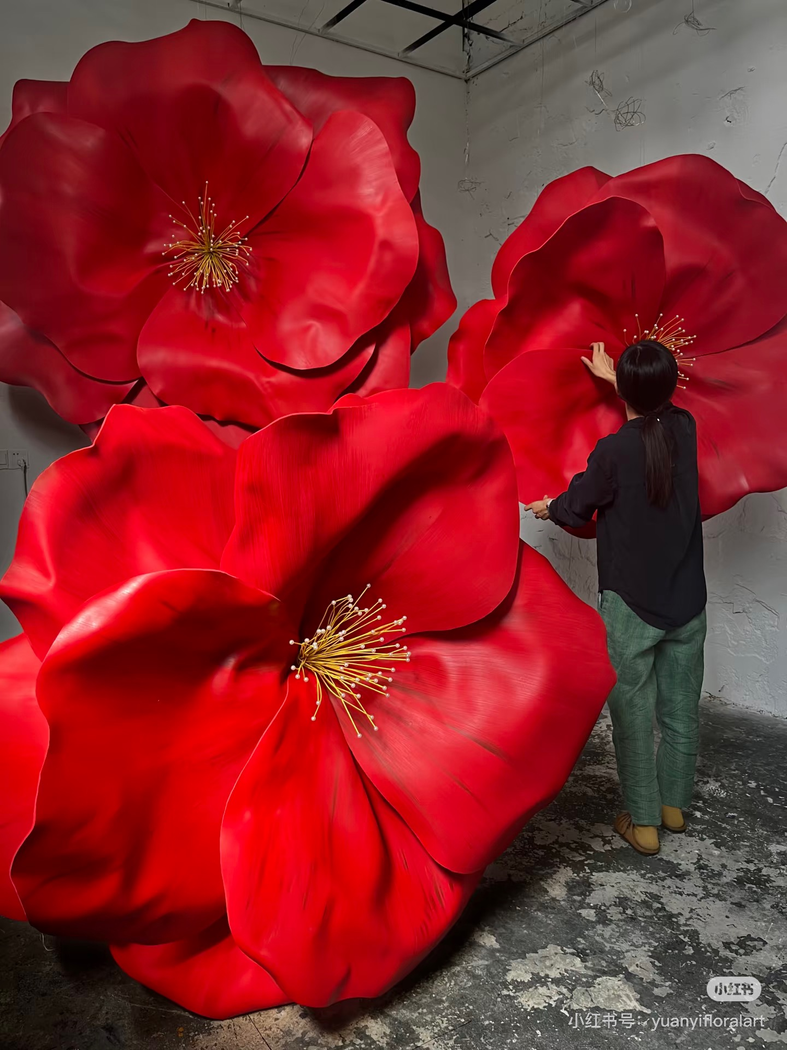
小计 |  |  |  |  |  | / | 0 |  |  | 60
税点（ %）
共计
最终含税优惠价格

